1.项目基本信息
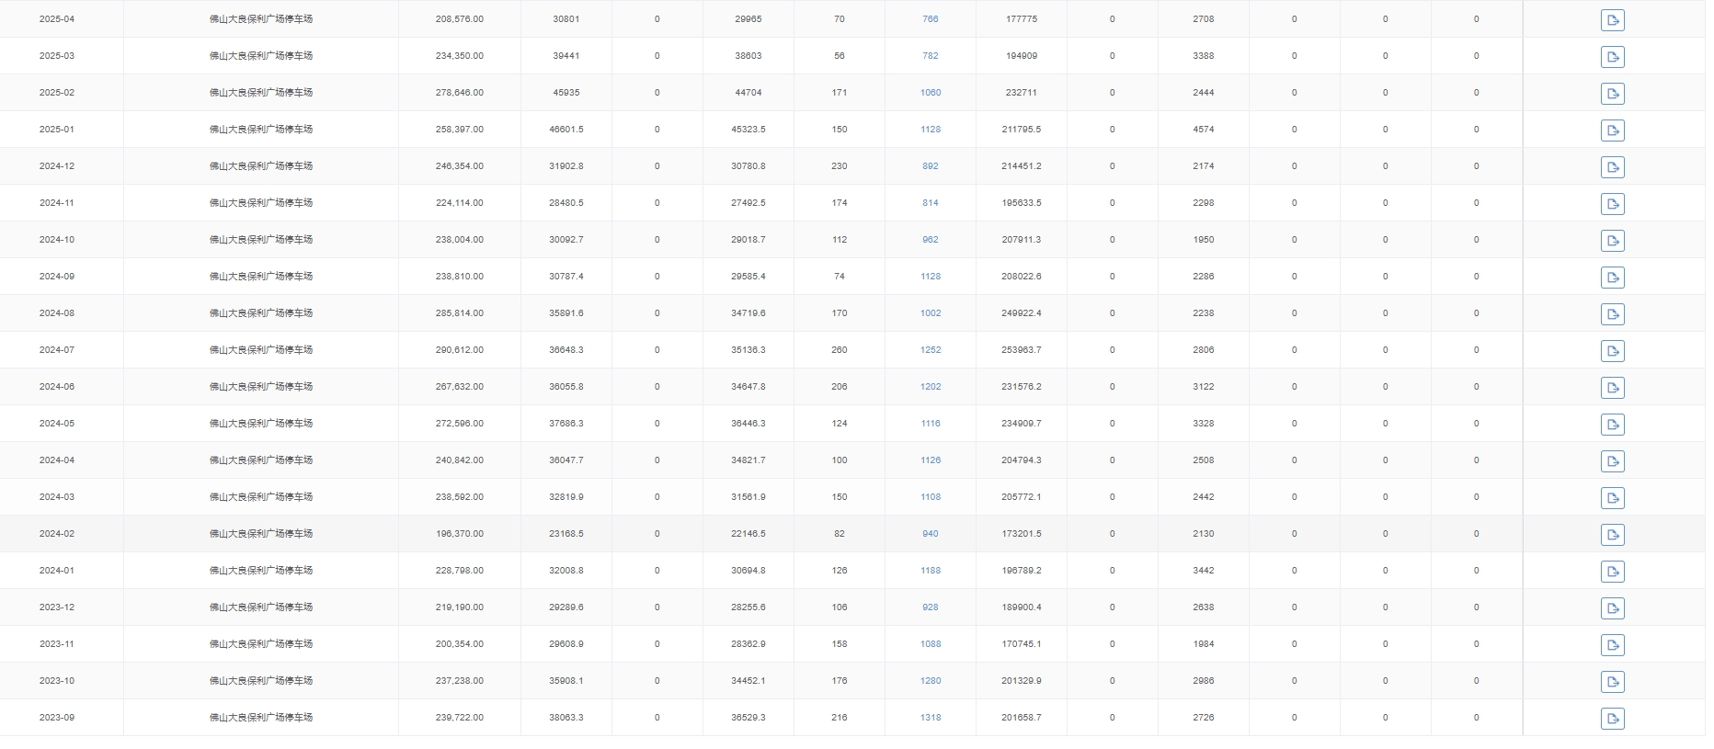
项目信息收集表 |  |  |  | 填写黄色部分
车场名称 | 一点科技飞机场测试
车场地址 | 佛山市顺德区大良保利广场
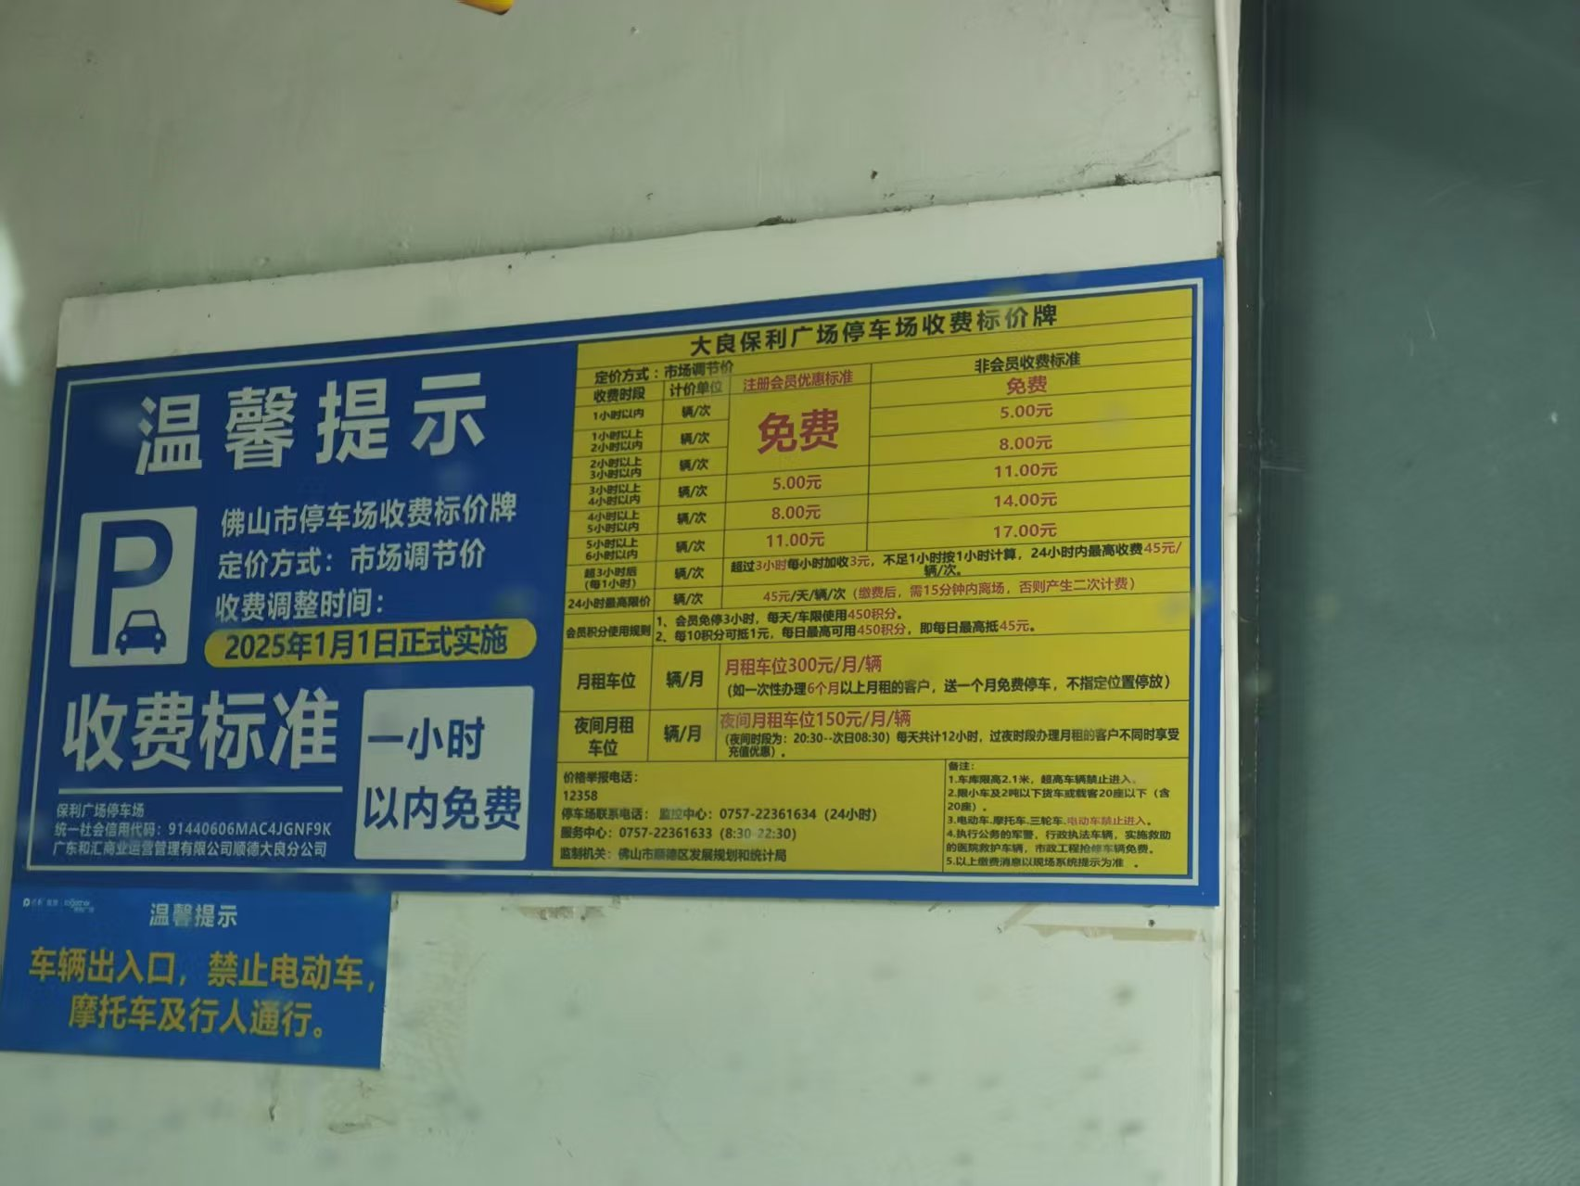
1、停车场基础信息收集 |  |  |  | 附：停车场公示的收费规则照片
序号 | 具体明细 | 基本情况 | 填写说明
1.1 | 合作客户主体 | 承包方 | 产权方/承包方
1.2 | 承包到期日期 | 2026-07-08 | 示例：2023年7月8日（合作客户为承包方必填）
1.3 | 停车场收费规则 | 8元/小时（8:00-21:00），64元封顶；夜间停车4元/小时（21：00-8：00），包夜15元（22:00-8:00） | 示例：8元/小时（8:00-21:00），64元封顶；夜间停车4元/小时（21：00-8：00），包夜15元（22:00-8:00），并附照片
1.4 | 是否允许张贴物料 | 是 | 是/否；如允许勾选通道&岗亭、场内物料
1.5 | 是否存在自有小程序/ETC支付渠道 | 是 | 如商业体/物业的小程序、ETC自助缴费
1.6 | 停车场车位数量 | 500 | 停车场的总车位数量
2、停车场收益情况
月份 | 临停收费金额（元） | 月租收入（元)-涉及置换月票需填写 | 备注
1 | 32008.8 | 46601 | 若前期为非艾科车场，请提供系统近一年的流水数据为佐证。
2 | 23168.5 | 45935
3 | 32819 | 39441
4 | 36047.7 | 30801
5 | 37686.3 | 32818
6 | 36055.8 | 29424
7 | 36648.3 | 34911
8 | 35891.6 | 35030
9 | 30787.4
10 | 30092.7
11 | 28480.5
12 | 31902.8
月均金额 | 32632.45 | 36870.125 | 因涉及估算，请往低保守估计
说明 | 1、临停收入是指通过线上移动支付临停停车缴费的收入（除去商家券抵扣部分，必须是实收）；
 | 2、提供数据不得少于连续三个月的线上交易实收数据（提供过去12个月流水，系统截图最佳）； |  |  | #VALUE!

